A6上线工装车
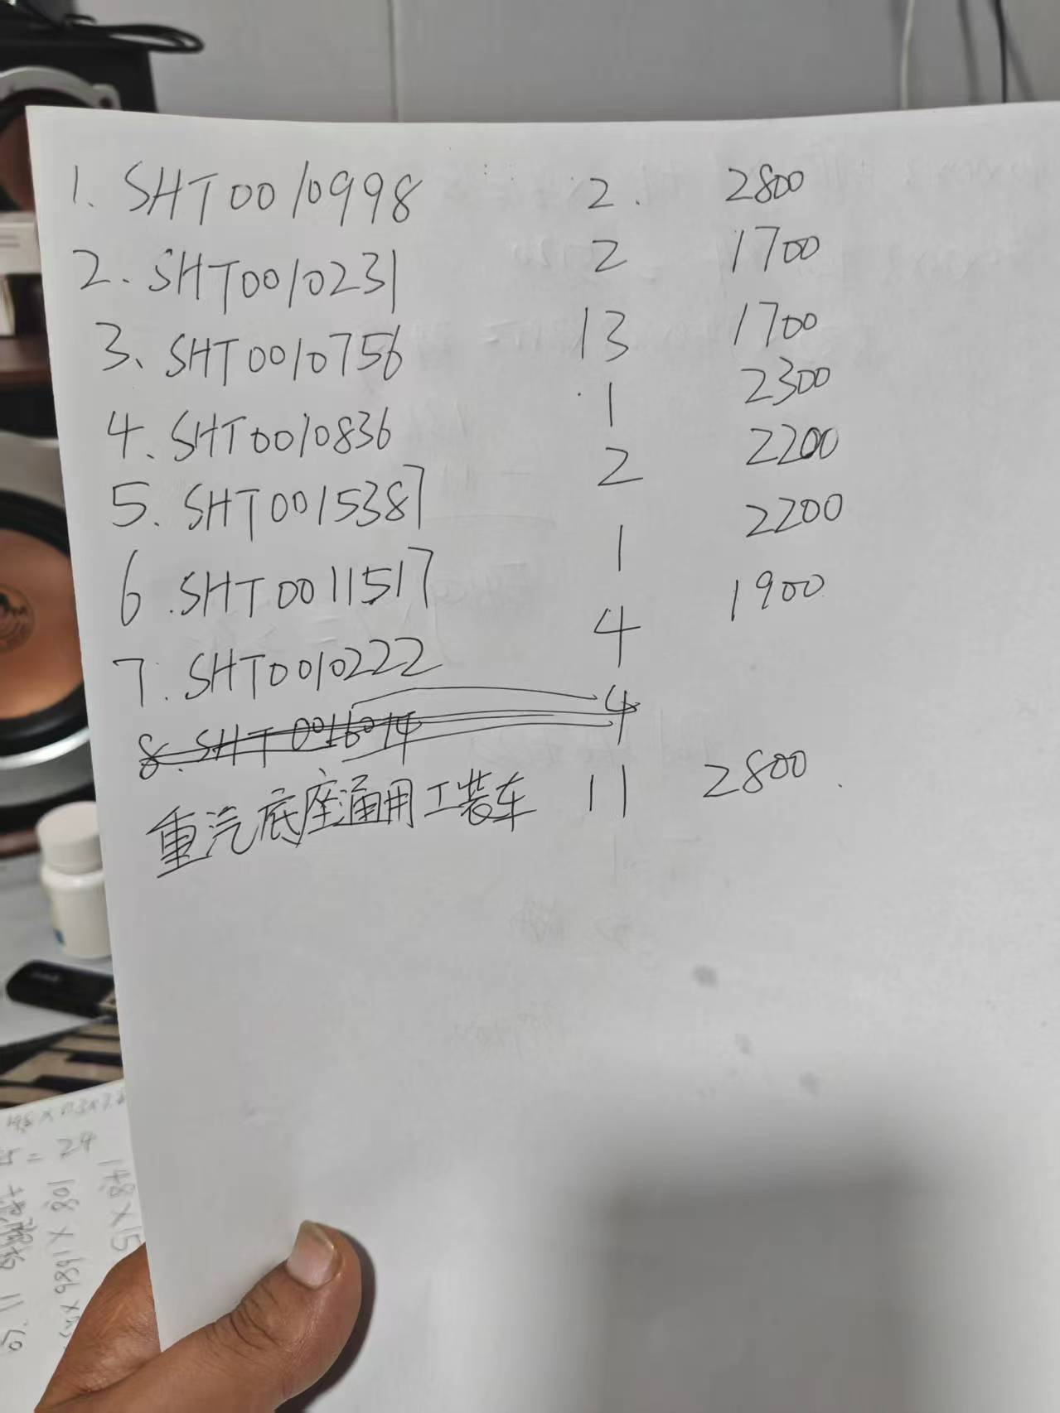
底座-工位器具-厂内周转 （A6 峰值140台份/天） |  |  |  |  |  |  |  |  |  |  |  |  |  |  |  |  |  | 批准

项目 | 零件信息 |  |  |  |  | 产品+工装图片 | 工装需求 |  |  | 工装车编号 | 黄骅金泰 |  | 黄骅鼎祥 |  | 光华荣昌自制 |  | 差异率
 | QAD号 | 零件名称 | 零件尺寸(mm) | 零件重量（Kg) | 产品图示 |  | 峰值计划产量 （台/天） | 现有工装数量 | 新制作工装数量 |  | 单价 | 总价 | 单价 | 总价 | 单价 | 总价
A6/H6 | SHT0010998 | 副驾宽车地支架 副驾中宽车地支架 | 590*440*130 | 5 | 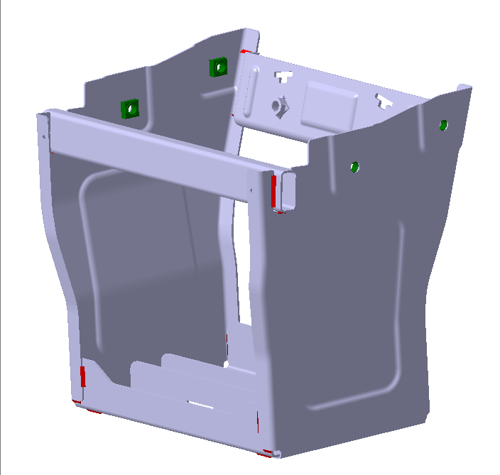 | 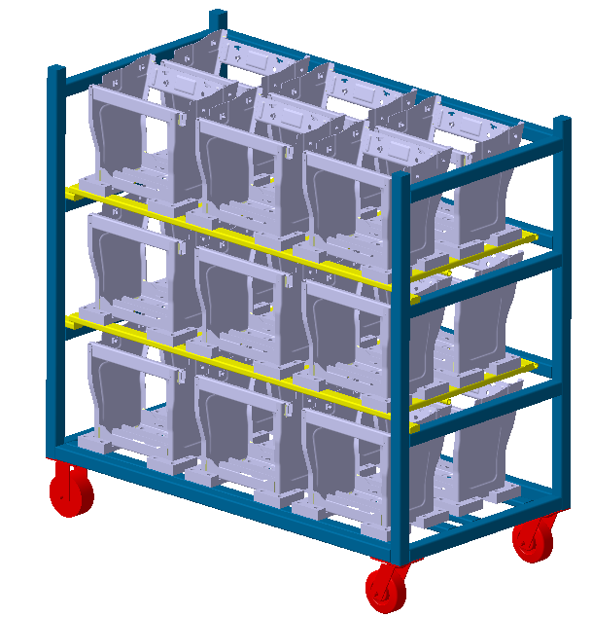 | 140 | 6 | 2 | FJDZGZC-00 | 2800 | 5600 | 2240 | 4480 | 1978.5 | 3957 | 13%
 | SHT0010231 | 防尘罩 | 670*400*100 | 0.5 |  |  | 140 | 4 | 2 | FCZGZC-00 | 1700 | 3400 | 1735 | 3470 | 1558.5 | 3117 | 11%
 | SHT0010756 | 靠背骨架总成 | 530*420*200 | 10.5 | 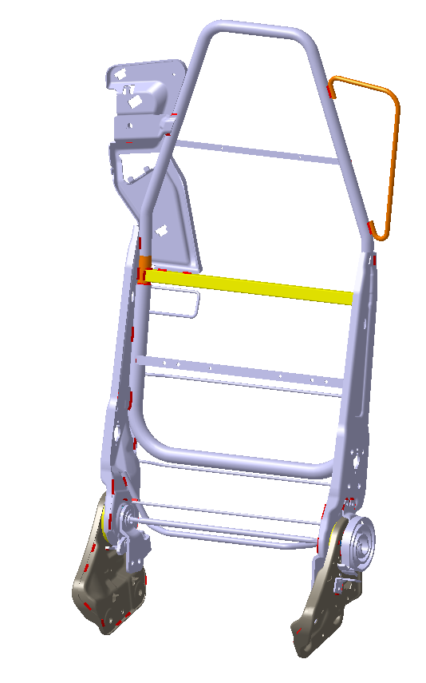 | 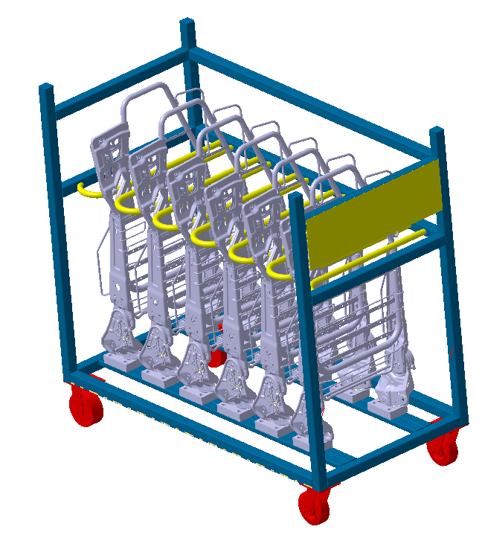 | 280 | 34 | 13 | 3.0KBZC-00 | 1700 | 22100 | 1545 | 20085 | 1238.5 | 16100.5 | 25%
 | SHT0010836 | 座框骨架焊接总成 | 530*420*200 | 1.5 | 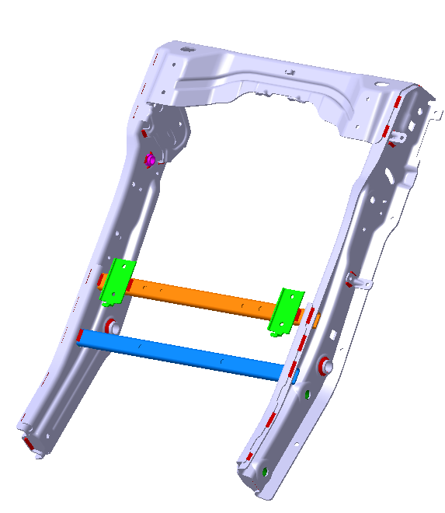 | 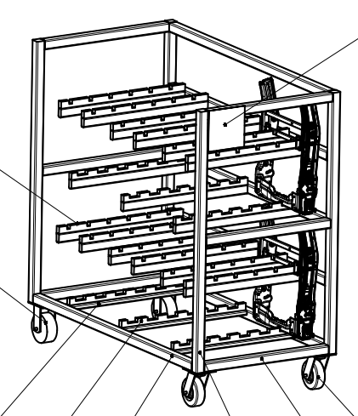 | 140 | 3 | 1 | ZJZKGZC-00 | 2300 | 2300 | 2520 | 2520 | 1661 | 1661 | 52%
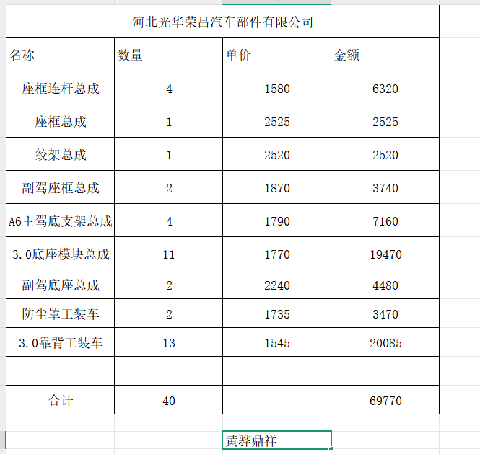
 | SHT0015387 | 副驾座框 | 530*420*200 | 1.2 | 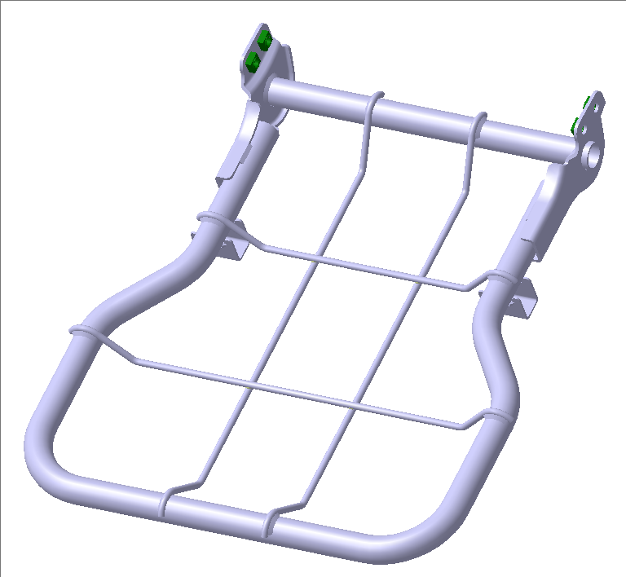 | 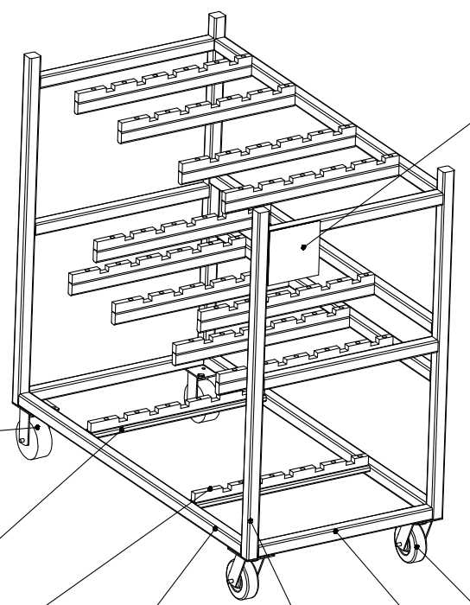 | 140 | 5 | 2 | FJZKGZC-00 | 2200 | 4400 | 1870 | 3740 | 1508.5 | 3017 | 24%
 | SHT0011517 | 绞架总成（VDC） | 530*420*200 | 2.3 |  | 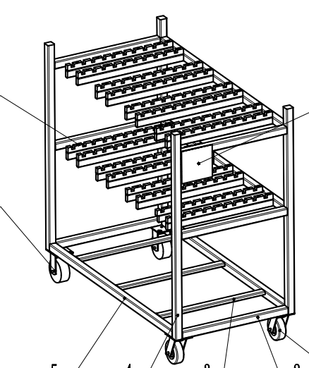 | 140 | 3 | 1 | JZJJGZC-00 | 2200 | 2200 | 2525 | 2525 | 1663.5 | 1663.5 | 52%
 | SHT0010222 | 仰角连杆3总成 | 530*420*200 | 0.8 | 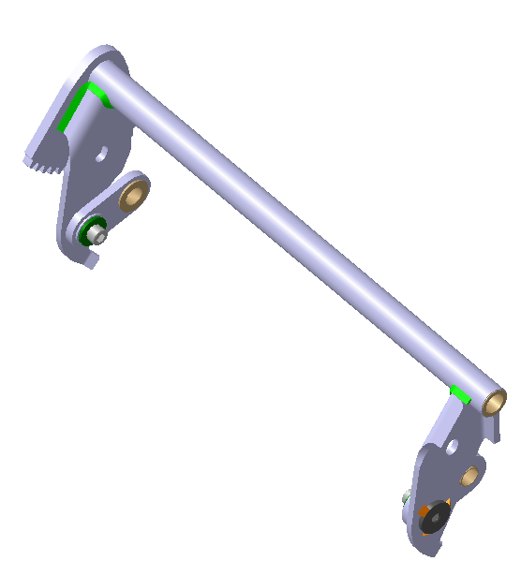 | 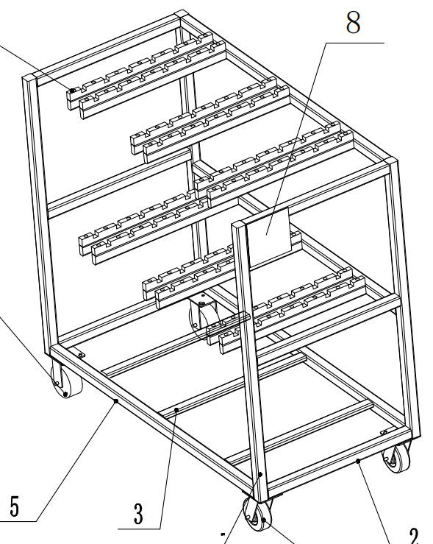 | 140 | 0 | 4 | ZKLGGZC-00 | 1900 | 7600 | 1580 | 6320 | 1463.5 | 5854 | 8%
 | SHT0016014 | 主驾宽车底支架 | 530*420*200 | 0.8 |  | 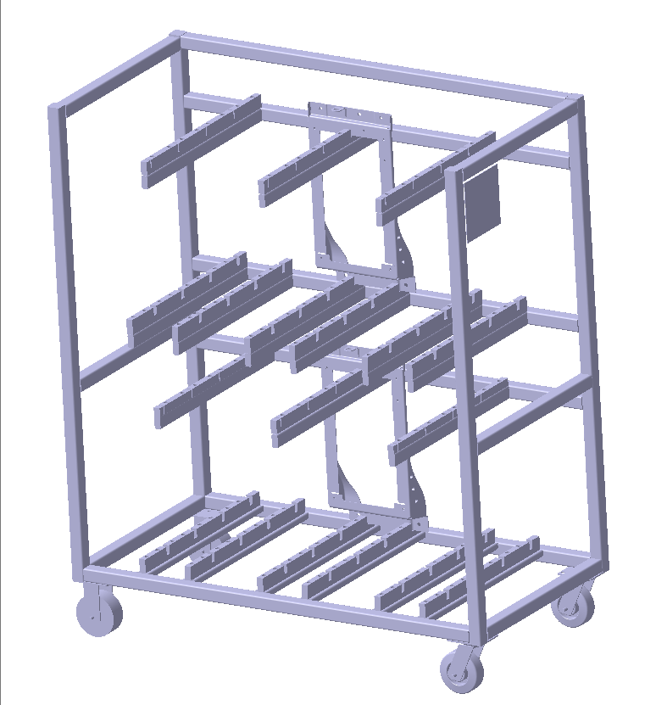 | 140 | 2 | 4 | A6-ZJDZJGZC-00 | 2200 | 8800 | 1790 | 7160 | 1743.5 | 6974 | 3%
重汽 | SHT0015387 | 底座 重汽 | 530*420*200 | 23 | 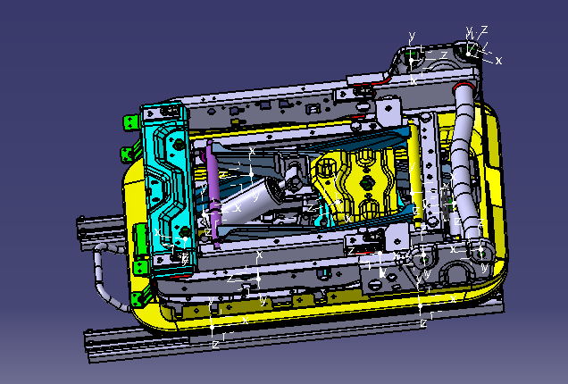 | 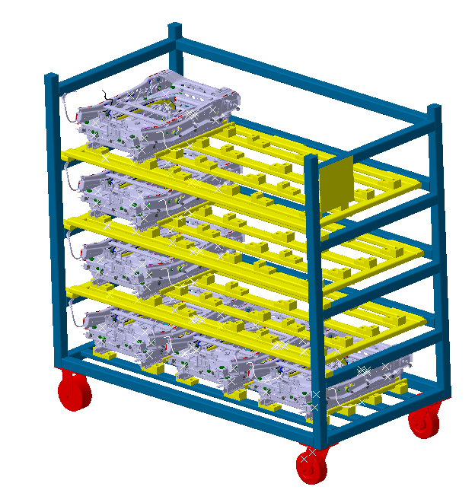 | 100 | 0 | 11 | 3.0 DZMKGZC-00 | 2800 | 30800 | 1770 | 19470 | 2517.1 | 27688.5 | -30%
 | SHT0015631 | 底座 重汽
3.0底座 | SHT0010033 | H6主驾底座模块化总成 | 640*400*170 | 30.5 | 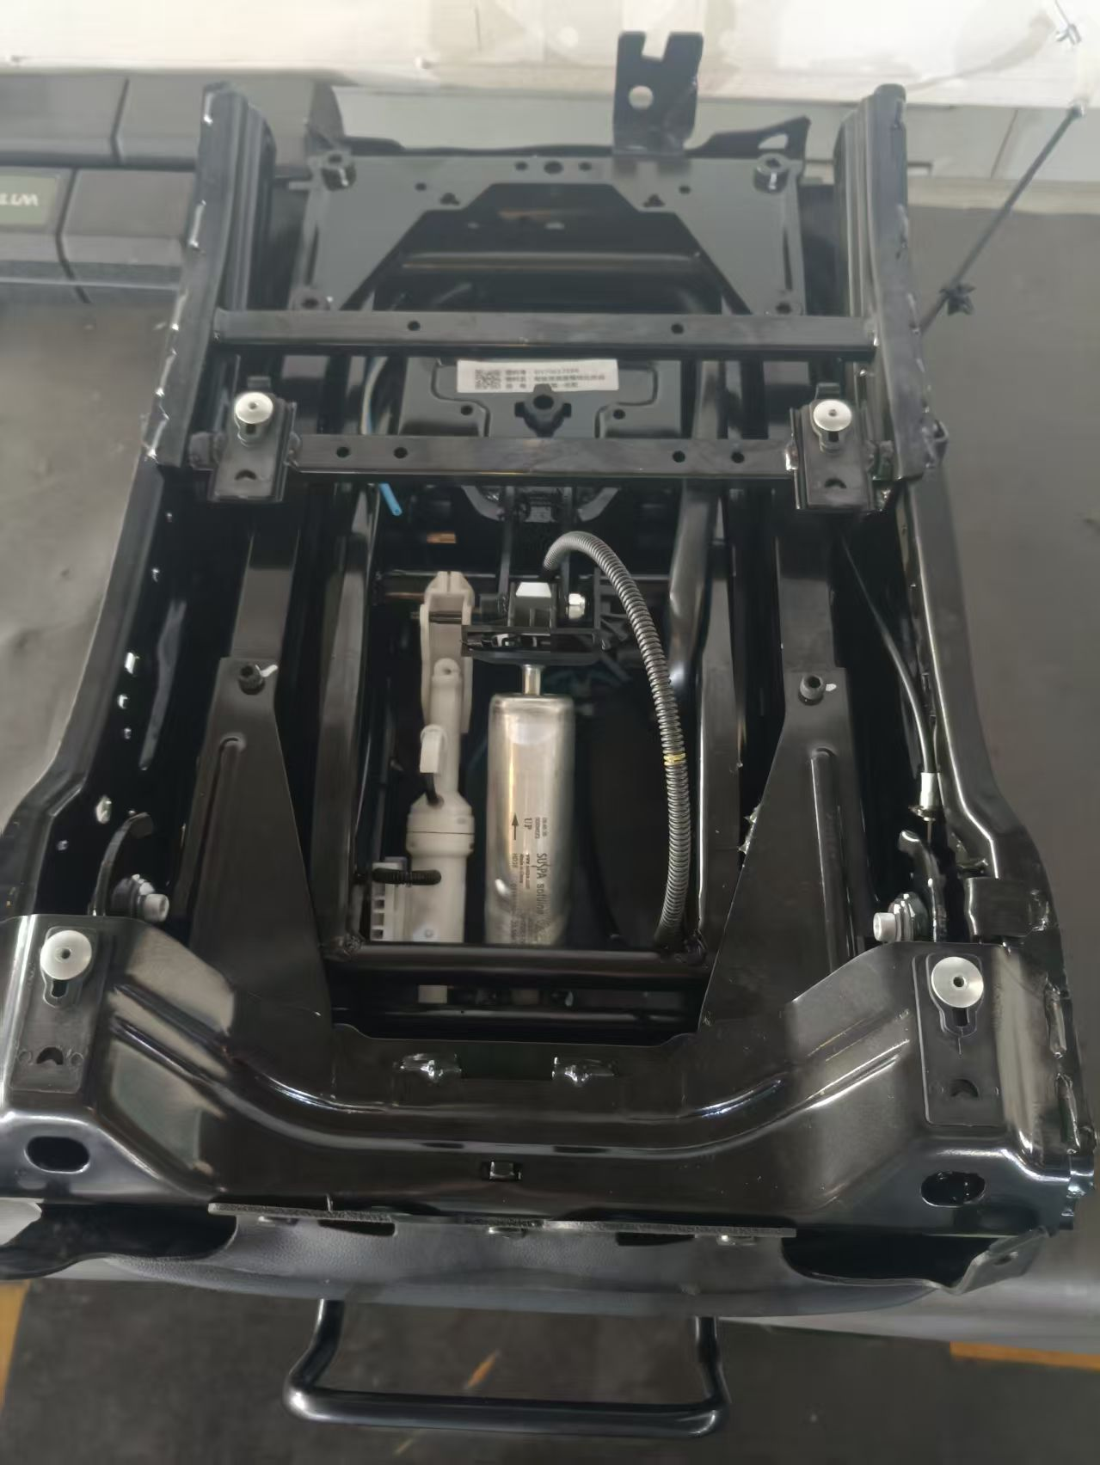 |  | 140 | 9
 | SHT0016521 | A6主驾标配底座模块化总成
 | SHT0016522 | G3副驾标配底座模块化总成
 | SHT0015259 | G3副驾转盘配置座模块化总成
合 计： |  |  |  |  |  |  |  | 66 | 40 |  |  | 87200 |  | 69770 |  | 70033 | -0.4%

